业务流程架构
生产看板
MRPII
MRPII

原材料库存
原材料库存
任务池
成品 /外购件精确到天或小时
没有工序的直接生成

原材料在途
原材料在途
半成品精确到天或小时
生产任务
生产工单
销售订单
出货计划
按单
按时
间段
下达
派工
工序计划
自动
领用单
上传当前的生成型号
部件在途库存
部件在途库存
云数据库
看板
采购任务
采购申请单
部件库存
下达完工情况
下达生产计划
备货计划
部件库存
精确到天
成品库存
成品库存
产品工艺流程

采购单
成品在途
成品在途
产品工序产能
定时获取生产计划
主动上传该计划整体及单台完成情况
工序表
第一次
第二次

算法服务器

监控
 |  |  | 生产计划的排布，需要在生产任务确定的情况下，结合部件、原料库存以及产能综合考量，而产能要体现设备与产品型号之间、人与设备之间、人与产品之间的关系
主动获取监控图片
 |  |  |  | 生产任务表
 |  |  |  | 库存表
 |  |  |  | 工序工艺路径表
 |  |  |  | BOM表

 |  |  |  | 1、设备与产品的关联表
 |  |  |  | 2、设备与人的关联表
 |  |  |  | 3、人与产品的关联表

按单跑计划，销售订单－MRP(物料计划）－生产任务（采购任务）（车间级）－下达(投放）指令－生产工单（采购申请单）（精确到车间/线别或可以没有供应商）－派工(人工或智能化）－工序计划（精确到流水线或设备）－领用单(入库单）

 |  | 计划池 | 投放前需要依据生产任务量跑一次MRP/MRPII

 | MRP－物料库存（粗计划）
...

BOM优化
...
序号 | BOM编号 | 产品编码 | 产品名称 | 产品规格 | 产品类别 | 计量单位 | 不良率 | 用量 | 获得方式 | 状态
1 |  |  |  |  |  |  |  |  |  | 待发布 | 父件档案

 |  |  |  |  |  |  |  |  |  |  | BOM类型 | 人工选择 | 产品
2 |  |  |  |  |  |  |  |  |  | 已生效
3 |  |  |  |  |  |  |  |  |  | 已停用 | 产品编码 | 搜索编码或名称 |  | 产品名称 | 编码带出
4
5 |  |  |  |  |  |  |  |  |  |  | 检验方式 | 下拉选择 |  | 获得方式 | 下拉选择
6
 |  |  |  |  |  |  |  |  |  |  | 规格 |  | 属性
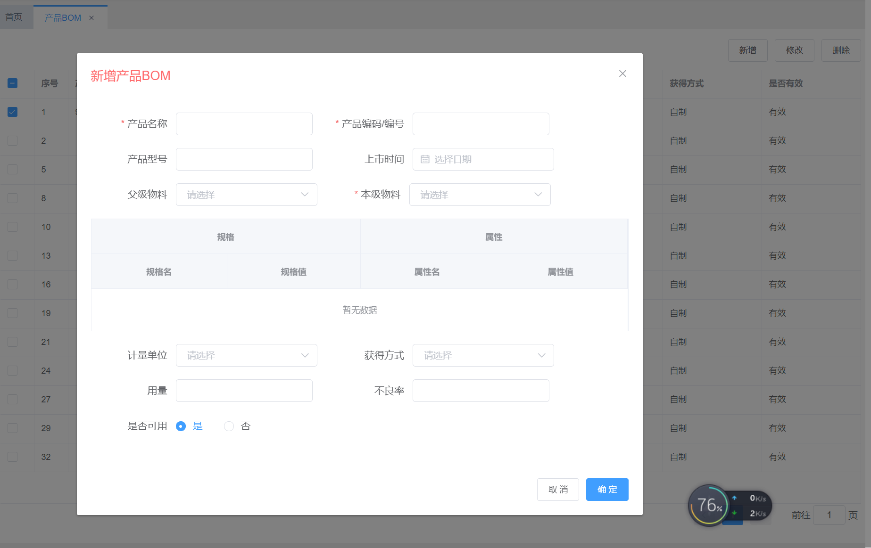
 |  |  |  |  |  |  |  |  |  |  | 规格名 | 规格值 | 属性名 | 属性值
...
 |  |  |  |  |  |  |  |  |  |  | 子件档案 |  | 参照BOM | 点击进入列表BOM选择

 |  |  |  |  |  |  |  |  |  |  | 序号 | 层级 | 产品编码 | 产品名称 | 产品型号
 |  |  |  |  |  |  |  |  |  |  | 1 | 1 | 搜索编码或名称
 |  |  |  |  |  |  |  |  |  |  | 2 | 1-1 | 搜索编码或名称
 |  |  |  |  |  |  |  |  |  |  | 3 | 2 | 搜索编码或名称
 |  |  |  |  |  |  |  |  |  |  | 4 | 2-1 | 搜索编码或名称
 |  |  |  |  |  |  |  |  |  |  | 5 | 2-1-1 | 搜索编码或名称
 |  |  |  |  |  |  |  |  |  |  | 6 | 2-2 | 搜索编码或名称
 |  |  |  |  |  |  |  |  |  |  | 7 | 3 | 搜索编码或名称
 |  |  |  |  |  |  |  |  |  |  | 8 | 4 | 搜索编码或名称
 |  |  |  |  |  |  |  |  |  |  | 9 | 5 | 搜索编码或名称
 |  |  |  |  |  |  |  |  |  |  | 10 | 6 | 搜索编码或名称
...
 |  |  |  |  |  |  |  |  |  |  |  |  | 1、工序，每家公司不同，但后期业务逻辑中需要用到，还需要生成相应的工序BOM及工序路径等
 |  |  |  |  |  |  |  |  |  |  |  |  | 2、添加子件档案时，选择的子级如果还有子级则自动带出，如果有多个子级，则弹窗供选择

 |  |  |  |  |  |  |  |  |  |  |  |  | 3、添加子件的方法，一是搜索，二是点击“添加子件“按钮选择
...

看板原型
 |  |  |  |  |  |  |  |  |  |  |  | 生产过程中自检发现的返工，是否需要增加一个“返工按钮”？
...
1
开始
 |  | 产品编号 | 产品名称 | 型号 | 计划生产数量 | 实际完工数量 | 计划时间段 | 状态 | 备注 | 异常
 |  |  |  |  |  |  | 10:30-11:29 | 已完成
 |  |  |  |  |  |  | 10:30-11:30 | 计划中 |  |  | 1、所有状态为计划中的，都同步显示“开始按钮”
 |  |  |  |  |  |  | 10:30-11:31 | 生产中 |  |  | 2、如设置了按计划时段生产，不可跨时段生产，则只能是该时段的生产计划显示“开始按钮”
 |  |  | 此界面调用生产工单或工序计划的信息显示 |  |  |  | 10:30-11:32
 |  |  |  |  |  |  | 10:30-11:33
 |  | 看板具体是调用生产工单信息还是工序计划信息？工序计划优先，没有的就调生产工单信息，多个看板时，哪个看板调用哪个工序的则以账号登录的方式实现，不同的操作员看到的计划内容不一样，所以也就呈现不同的显示 |  |  |  |  | 10:30-11:34
 |  |  |  |  |  |  | 10:30-11:35
 |  |  |  |  |  |  | 10:30-11:36
 |  |  |  |  |  |  | 10:30-11:37
 |  |  |  |  |  |  | 10:30-11:38
 |  |  |  |  |  |  | 10:30-11:39
 |  |  |  |  |  |  | 10:30-11:40
...
 | 2022-01-09 |  |  |  |  |  | 10:30-11:42
 | 2022-01-10 |  |  |  |  |  | 10:30-11:43
 |  |  |  |  |  |  |  | 前一页 | 下一页 | 第X页
宁波明明网络科技有限公司 0574－55688192

度见配件包装AI检测系统

是否开始生产？
2
开始
日期 |  | 产品编号 | 产品名称 | 型号 | 计划生产数量 | 实际完工数量 | 计划时间段 | 状态 | 备注 | 异常
 | 2021-12-27 |  |  |  |  |  | 10:30-11:29 | 已完成
 | 2021-12-28 |  |  |  |  |  | 10:30-11:30 | 计划中
 | 2021-12-29 |  |  |  |  |  | 10:30-11:31 | 生产中
 | 2021-12-30 |  |  |  |  |  | 10:30-11:32 | 已完工
 | 2021-12-31 |  |  |  |  |  | 10:30-11:33
 | 2022-01-01 |  |  |  |  |  | 10:30-11:34
 | 2022-01-02 |  |  |  |  |  | 10:30-11:35
 | 2022-01-03 |  |  |  |  |  | 10:30-11:36
 | 2022-01-04 |  |  |  |  |  | 10:30-11:37
再想想
确认开始
 | 2022-01-05 |  |  |  |  |  | 10:30-11:38
 | 2022-01-06 |  |  |  |  |  | 10:30-11:39
 | 2022-01-07 |  |  |  |  |  | 10:30-11:40
 | 2022-01-08 |  |  |  |  |  | 10:30-11:41
 | 2022-01-09 |  |  |  |  |  | 10:30-11:42
 | 2022-01-10 |  |  |  |  |  | 10:30-11:43
 |  |  |  |  |  |  |  | 前一页 | 下一页 | 第X页
宁波明明网络科技有限公司 0574－55688192

3
度见配件包装AI检测系统

当前产品 |  | XX伞 |  |  | 计划量：100 |  | 已完工量:50 |  | 当前：第51台
 | 序号 | 配件编号 | 配件名称 | 配件型号 | 供应商 | BOM量 | 已包装量 | 异常
 |  |  |  |  |  | 2 | 2
 |  |  |  |  |  | 2 | 3 | 1
 |  |  |  |  |  | 2 | 2
 |  |  |  |  |  | 2 | 1 | -1
 |  |  |  |  |  | 2 | 2
 |  |  |  |  |  | 2 | 2
 |  |  |  |  |  | 2 | 2
 |  |  |  |  |  | 2 | 2
 |  |  |  |  |  | 2 | 2
 |  |  |  |  |  | 2 | 2
 |  |  |  |  |  | 2 | 2
 |  |  |  |  |  | 2 | 2

换线
停线
...
3
...
产品编号：
产品名称:
产品型号：
计划说明：
计划产量：
已完工量：
当前产量：
 |  | 配件编号 | 配件名称 | 配件型号 | 供应商 | BOM量 | 已包装量 | 异常
 |  |  |  |  |  | 2 | 2
 |  |  |  |  |  | 2 | 3 | 1
 |  |  |  |  |  | 2 | 2
同一个后台接口，两种前端展现模式，依据屏的大小而定
 |  |  |  |  |  | 2 | 1 | -1
 |  |  |  |  |  | 2 | 2
 |  |  |  |  |  | 2 | 2
 |  |  |  |  |  | 2 | 2
 |  |  |  |  |  | 2 | 2
 |  |  |  |  |  | 2 | 2
 |  |  |  |  |  | 2 | 2
正常生产中
 |  |  |  |  |  | 2 | 2
 |  |  |  |  |  | 2 | 2

换线
停线
...
3
...
产品编号：
产品名称:
产品型号：
计划说明：
计划产量：
已完工量：
当前产量：
 |  | 配件编号 | 配件名称 | 配件型号 | 供应商 | BOM量 | 已包装量 | 异常
 |  |  |  |  |  | 2 | 2
 |  |  |  |  |  | 2 | 3 | 1
 |  |  |  |  |  | 2 | 2
 |  |  |  |  |  | 2 | 1 | -1
 |  |  |  |  |  | 2 | 2
 |  |  |  |  |  | 2 | 2
 |  |  |  |  |  | 2 | 2
 |  |  |  |  |  | 2 | 2
 |  |  |  |  |  | 2 | 2
 |  |  |  |  |  | 2 | 2
本产品已完工
 |  |  |  |  |  | 2 | 2
 |  |  |  |  |  | 2 | 2

换线
停线
...
 |  |  |  |  |  |  |  |  | 1、正常生产中，生产正常进行中的状态
 |  |  |  |  |  |  |  |  | 2、停线中，按下停线按钮后的状态
 |  |  |  |  |  |  |  |  | 3、进度异常，连续3台产品的间隔完工时间，即生产速度低于之前平均速度的1.3即表示状态（依据完工产量的频率来计算）
 |  |  |  |  |  |  |  |  | 3、本产品已完工，某个型号已全部完工后的状态
 |  |  |  |  |  |  |  |  | 4、换线中，按下换线按钮后的状态
 |  |  |  |  |  |  |  |  | 5、日计划已完工，当日所有生产计划已全部完工后的状态
 |  |  |  |  |  |  |  |  | 6、暂无生产计划，当时无生产计划的状态

4
度见配件包装AI检测系统

产品编号：
产品名称:
产品型号：
计划说明：
计划产量：
已完工量：
当前产量：
是否停线？
 | 序号 | 配件编号 | 配件名称 | 配件型号 | 供应商 | BOM量 | 已包装量 | 异常
 |  |  |  |  |  | 2 | 2
 |  |  |  |  |  | 2 | 3 | 1
 |  |  |  |  |  | 2 | 2
 |  |  |  |  |  | 2 | 1 | -1
 |  |  |  |  |  | 2 | 2
 |  |  |  |  |  | 2 | 2
 |  |  |  |  |  | 2 | 2
 |  |  |  |  |  | 2 | 2
 |  |  |  |  |  | 2 | 2
 |  |  |  |  |  | 2 | 2
再想想
确认开始
本产品已完工
 |  |  |  |  |  | 2 | 2
 |  |  |  |  |  | 2 | 2

换线
停线
 |  |  |  |  |  |  |  |  |  |  | 当点击“停线”后，停线按钮处显示为“继续生产”，点击“继续生产”后，继续开始计算频率及比对

宁波明明网络科技有限公司 0574－55688192
5
度见配件包装AI检测系统

产品编号：
产品名称:
产品型号：
计划说明：
计划产量：
已完工量：
当前产量：
是否换线？
 | 序号 | 配件编号 | 配件名称 | 配件型号 | 供应商 | BOM量 | 已包装量 | 异常
 |  |  |  |  |  | 2 | 2
 |  |  |  |  |  | 2 | 3 | 1
 |  |  |  |  |  | 2 | 2
 |  |  |  |  |  | 2 | 1 | -1
 |  |  |  |  |  | 2 | 2
 |  |  |  |  |  | 2 | 2
 |  |  |  |  |  | 2 | 2
 |  |  |  |  |  | 2 | 2
 |  |  |  |  |  | 2 | 2
 |  |  |  |  |  | 2 | 2
再想想
确认开始
本产品已完工
 |  |  |  |  |  | 2 | 2
 |  |  |  |  |  | 2 | 2

换线
停线

宁波明明网络科技有限公司 0574－55688192

